tramite pension
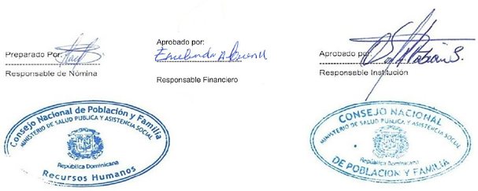


Personal Nomina en Trámite de Pensión noviembre 2022
Reg. No. | NOMBRE | GENERO | DEPARTAMENTO | FUNCION | ESTATUS | SUELDO | TOTAL DESCUENTOS | NETO

1 | LUZ MARIA DE LOS SANTOS | F | DEPARTAMENYO. SALUD SEXUAL Y REPROD. | AUX. DE ENFERMERIA | DESIGNADO | 10,000.00 | 616.00 | 9,384.00
2 | ALTAGRACIA SANCHEZ E. | F | DIRECCION ADMINISTRATIVA Y FINANCIERA | CONSERJE | ESTATUTO SIMPLIFICADO | 12,100.00 | 1,195.71 | 10,904.29
 | TOTAL GENERAL |  |  |  |  | 22,100.00 | 1,811.71 | 20,288.29

 | TOTAL GENERAL |  | 2 | TOTAL ING. | 22,100.00

